Normal Test
TestCase ID | Purpose | Test scenario | Expect result | Actual Result | Tag | Note
NoM_TesCase_1 | Kiểm tra quá trình nhận và xử lý gói tin Rigister | Chạy NoM App Chạy tool udp_client_gui: - Chọn port 20000 - Node Type: Control_Plane - Gửi bản tin Register bằng cách bấm vào nút Register | Trong NoM App, kiểm tra log in ra, có dòng "Add a CONTROL_PLANE to NoM, NumofNode[1] NodeID[1] Port[20000]" Trên tool, gói tin "Ping" được hiển thị trên message box của Node ứng với port 20000. | Trên NoM App, log được in ra với nội dung: "Add a CONTROL_PLANE to NoM, NumofNode[1] NodeID[1] Port[20000]" Trên tool, gói tin "Ping" được hiển thị. | Pass
NoM_TesCase_2 | Kiểm tra quá trình xử lý khi client không phản hồi bản tin "Pong" | Tiếp tục test case NoM_TesCase_1 Mở tool: - Bấm nút Pause Auto | Trong NoM App, kiểm tra log in ra, có dòng "NodeID[1] Type[CONTROL_PLANE] Port[20000] timeout" Trên tool, nội dung gói tin "Timeout" được hiển thị trên message box của tất cả các node đang kết nối với NoM App. Nội dung message có port = 20000, NodeType = 2, State = 2. | Trên NoM App, log được in ra với nội dung: "NodeID[1] Type[CONTROL_PLANE] Port[20000] timeout" Trên tool, gói tin "Timeout" được hiển thị. Nội dung message có port = 20000, NodeType = 2, State = 2. | Pass
NoM_TesCase_3 | Kiểm tra quá trinh xử lý sau khi timeout, khi kết nối lại node có được chuyển sang trạng thái Alive. | Tiếp tục test case NoM_TesCase_1 Mở tool: - Sau khi message box hiển thị gói tin timeout, bấm nút Resume Auto | Trong NoM App, kiểm tra log in ra, có dòng "NodeID[10] Type[CONTROL_PLANE] Port[20000] Alive" Trên tool, gói tin "Ping" được hiển thị trên message box của Node ứng với port 20000. | Trên NoM App, log được in ra với nội dung: "NodeID[10] Type[CONTROL_PLANE] Port[20000] Alive" Trên tool, gói tin "Ping" được hiển thị. | Pass | 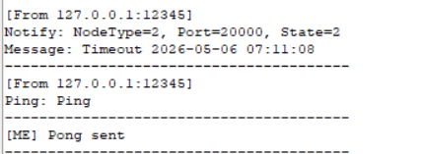
NoM_TesCase_4 | Kiểm tra quá trinh xử lý sau khi timeout, không kết nối lại node có được chuyển sang trạng thái Dead. | Tiếp tục test case NoM_TesCase_1 Mở tool: - Sau khi message box hiển thị gói tin timeout, không bấm gì và đợi sau 10s. | Trong NoM App, sau 10s kiểm tra log in ra, có dòng "NodeID[10] Type[CONTROL_PLANE] Port[20000] dead" Trên tool, 5 gói tin "Ping" được hiển thị trên message box của Node ứng với port 20000. | Trong NoM App, log được in ra với nội dung: "NodeID[10] Type[CONTROL_PLANE] Port[20000] dead" Trên tool, 5 gói tin "Ping" được hiển thị. | Pass | 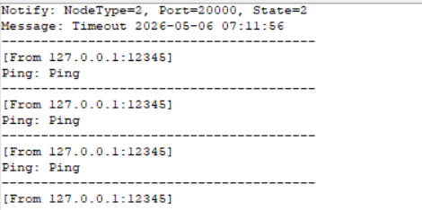
NoM_TesCase_5 | Kiểm tra hoạc động của NoM App trong 1 khoảng thời gian dài. | Trên tool, mở full 9 node trong khoảng thời gian 10 tiếng. | App vẫn hoạt động sau 10 tiếng, log vẫn trao đổi giữa App và tool App vẫn chạy và lượng Ram mà app chiếm không tăng lên theo thời gian. | Lượng ram của app chiếm dụng: - Khi khởi động : 1.0 MB - Sau 10 tiếng: 0.6 MB Trên tool, message box của 9 kết nối vẫn gửi bản tin ping, pong bình thường. | Pass | Evident lưu trong Node_Management\document\Test\Evident\NoM_TesCase_5
NoM_TesCase_6 | Kiểm tra độ trễ khi gửi nhận gói tin | Trên tool, register 1 kết nối, đo khoảng thời gian từ khi bắt đầu gửi gói tin "Pong" đến khi nhận được gói tin "Ping" Lấy kết quả của 5 lần liên tiếp, tính trung bình | Độ trễ <= 10 ms (Note: Đơn vị đo là bé nhất là ms) | 6ms | Pass | 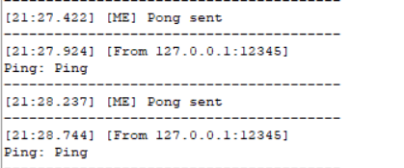
NoM_TesCase_7 | Kiểm tra hoạt động khi stop Node Managament | Chạy App và tool, khởi tạo sẵn 3 kết nối. - Trên App, nhập "3" để stop Node Managament. | Trên tool, không nhận được message được gửi từ App, Trên App, in ra thông tin các node timeout sau 2s. | Trên tool, không nhận được bản tin ping ngay khi nhập "3" Trên App, in ra thông tin timeout của các node. | Pass | Evident lưu trong Node_Management\document\Test\Evident\NoM_TesCase_7
NoM_TesCase_8 | Kiểm tra hoạt động khi start Node Managament | Chạy App và tool, khởi tạo sẵn 3 kết nối. - Trên App, nhập "3" để stop Node Managament. - Sau 5s( thời gian dead là 10s), nhập "1" để start lại Node Managament. | Trên tool, các các node hoạt động lại bình thường, bản tin ping, pong gửi liên tục. Trên App, các node trở lại trạng thái "Alive" | Trên tool, nhận được bản tin ping và pong lại cho app Trên App, các node được "Alive" lại | Pass | Evident lưu trong Node_Management\document\Test\Evident\NoM_TesCase_8

